Hoja1
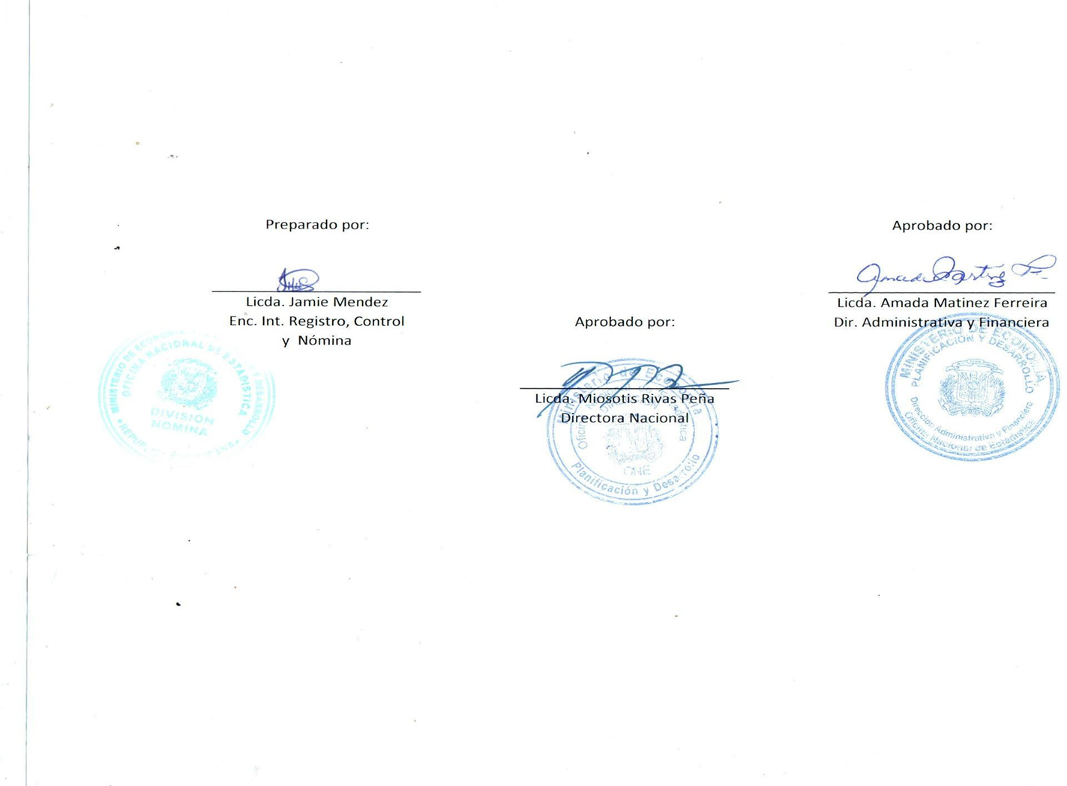


MINISTERIO DE ECONOMÍA, PLANIFICACIÓN Y DESARROLLO
OFICINA NACIONAL DE ESTADÍSTICA
Santo Domingo, República Dominicana
Nómina de Empleados Personal de Vigilancia
Mes de Octubre 2022
Nombre | Cargo | Genero | Sueldo Bruto | AFP | ISR | SFS | Otros Desc. | Neto

DIVISION DE SEGURIDAD- ONE
CARLOS MANUEL AMANCIO LEBRON | ENCARGADO DE SEGURIDAD | M | 55,000.00 | 0.00 | 3,195.88 | 0.00 | 3,195.88 | 51,804.12
JOSE FRANCISCO ASTACIO DEL CARMEN | SEGURIDAD MILITAR | M | 10,000.00 | 0.00 | 0.00 | 0.00 | 0.00 | 10,000.00
JOSE ANTONIO PACHECO PERDOMO | SEGURIDAD MILITAR | M | 20,000.00 | 0.00 | 0.00 | 0.00 | 0.00 | 20,000.00
GREGORIO VALDEZ SUERO | SEGURIDAD MILITAR | M | 10,000.00 | 0.00 | 0.00 | 0.00 | 0.00 | 10,000.00
ESMELIN BIENVENIDO ARISTY SANTANA | SEGURIDAD MILITAR | M | 10,000.00 | 0.00 | 0.00 | 0.00 | 0.00 | 10,000.00
JOHNNY CABRERA DIAZ | SEGURIDAD MILITAR | M | 10,000.00 | 0.00 | 0.00 | 0.00 | 0.00 | 10,000.00
FELIX ALBERTO BENITEZ GARCIA | SEGURIDAD MILITAR | M | 10,000.00 | 0.00 | 0.00 | 0.00 | 0.00 | 10,000.00
PEDRO MARINO MIESES MONEGRO | SEGURIDAD MILITAR | M | 10,000.00 | 0.00 | 0.00 | 0.00 | 0.00 | 10,000.00
JOSE MARCOS BRITO BAUTISTA | SEGURIDAD MILITAR | M | 10,000.00 | 0.00 | 0.00 | 0.00 | 0.00 | 10,000.00
LUIS ALFREDO SANCHEZ DE LOS SANTOS | SEGURIDAD MILITAR | M | 10,000.00 | 0.00 | 0.00 | 0.00 | 0.00 | 10,000.00
LUIS MANUEL URBAEZ | SEGURIDAD MILITAR | M | 10,000.00 | 0.00 | 0.00 | 0.00 | 0.00 | 10,000.00
NOERLIN BIENVENIDO ALCANTARA MATOS | SEGURIDAD MILITAR | M | 10,000.00 | 0.00 | 0.00 | 0.00 | 0.00 | 10,000.00
JONATHAN AMAURY MOJICA NUÑEZ | SEGURIDAD MILITAR | M | 10,000.00 | 0.00 | 0.00 | 0.00 | 0.00 | 10,000.00
JOSE ORLANDO SANCHEZ BAEZ | SEGURIDAD MILITAR | M | 15,000.00 | 0.00 | 0.00 | 0.00 | 0.00 | 15,000.00
MAICKOL FLORIAN ENCARNACION | SEGURIDAD MILITAR | M | 10,000.00 | 0.00 | 0.00 | 0.00 | 0.00 | 10,000.00
Subtotal : | 15 |  | 210,000.00 | 0.00 | 3,195.88 | 0.00 | 3,195.88 | 206,804.12

Total Servicios de Seguridad: | 15 |  | 210,000.00 | 0.00 | 3,195.88 | 0.00 | 3,195.88 | 206,804.12

